Tabelle1
Artikel | Bez. | Menge | Bestell Links/Anmerkungen
Laderegler | MPPT 75/15 | 2 | https://www.victronenergy.de/solar-charge-controllers/smartsolar-mppt-75-10-75-15-100-15-100-20 |  |  | Menge (Stk) | Dimension
Kabel | 4mm² x 5m | 4 |  | Davits / Z-Wineklblech
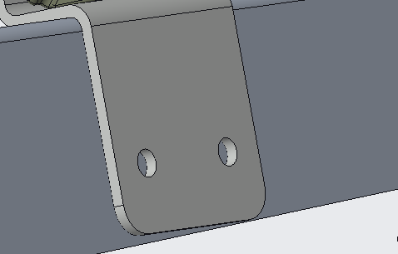
Kabel | 2.5mm² x 0.3m | 6 | Kurzschlusssichere Isolierung |  | Schrauben: | 4x2=8 | M8x25
Kabel | 50mm² x 5m | 2 | Kurzschlusssichere Isolierung
Sicherung | 13A | 2 | https://www.amazon.de/ABB-2609680-S201-B13-Sicherungsautomat-13A/dp/B000UW2PIS |  | Beilagscheibe: | 4x2=8 | M8
T_muffe |  | 2 | https://www.wagnerinox.at/Reling-Fitting-T-Stueck-90-klappbar-fuer-Rohr-25mm-V4A
Gelenk |  | 1 | https://inox-expert.com/bimini-gelenk-fuers-rohr-a4 |  | Sprengring: | 4x2=8 | M8
90° muffe |  | 1 | https://www.wellenshop.de/relingverbinder-mit-900-winkel-fuer-25-mm-rohr
Feder | Links | 4 | https://webshop.alcomex.de/schenkelfeder-edelstahl-o-3-00x26-00x15-75-mm-tor2130l
Feder | Rechts | 4 | https://webshop.alcomex.de/schenkelfeder-edelstahl-o-3-00x26-00x15-75-mm-tor2130r | Z-Winkelblech / 3D-Druckteil
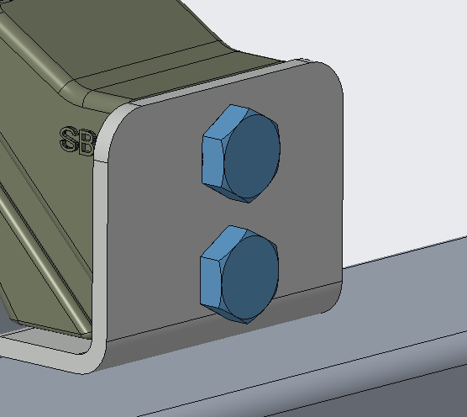
 |  |  |  |  | Schrauben: | 4x2=8 | M10x45

 |  |  |  |  | Beilagscheibe: | 4x2=8 | M10

 |  |  |  |  | Sprengring: | 4x2=8 | M10

 |  |  |  |  | Mutter: | 4x2=8 | M10

 |  |  |  | 3D-Druckteil / Blech
 |  |  |  |  | Schrauben: | 4x1=4 | M8x16

 |  |  |  |  | Beilagscheibe: | 4x1=4 | M8

 |  |  |  |  | Sprengring: | 4x1=4 | M8

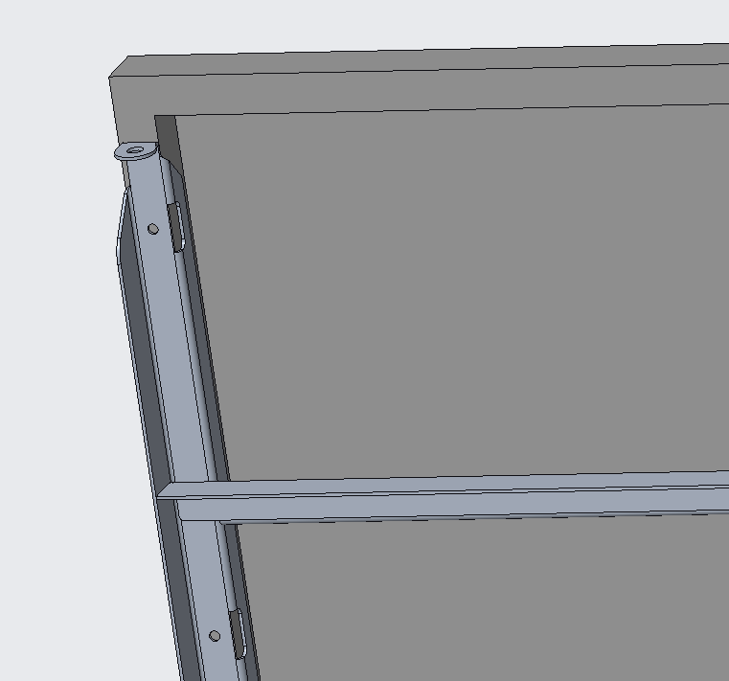
 |  |  |  | Blech / Solar
 |  |  |  |  | Schrauben: | 2x7=14 | M6x16

 |  |  |  |  | Beilagscheibe: | 2x14=28 | M6

 |  |  |  |  | Sprengring: | 2x7=14 | M6

 |  |  |  |  | Mutter: | 2x7=14 | M6

 |  |  |  | Blech / Gewichter
 |  |  |  |  | Schrauben: | 2x4= 8 | M10x25

 |  |  |  |  | Beilagscheibe: | 2x4=8 | M10

 |  |  |  |  | Sprengring: | 2x4=8 | M10

 |  |  |  | Z-Wineklblech / Davits
 |  |  |  |  | Schrauben: | 2x4= 8 | M3x10_Senk

 |  |  |  |  | Beilagscheibe: | 0

 |  |  |  |  | Sprengring: | 0

 |  |  |  |  | Einpressmuttern: | 4x2=8 | M8
 |  |  |  |  |  | 4x2=8 | M3

